Sheet1
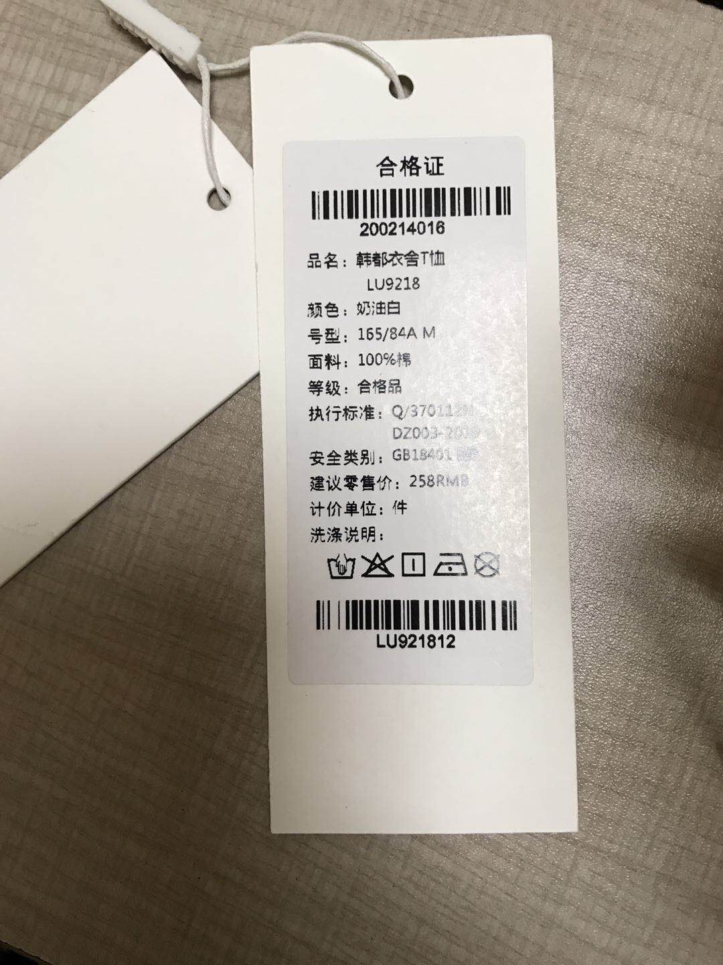
存储属性 | 显示属性 |  | 16478186
合格证 | 合格证 |  | 7478168
品名 | 品名 |  | 5610810
货号 | 货号 |  | 16053893
颜色+尺码 | 型号 | 含颜色尺码 | 16316203
面料 | 面料 |  | 33333333
等级 | 等级
执行标准 | 执行标准
安全类别 | 安全类别
检验员 | 检验员
建议零售价 | 建议零售价
sku | 条形码
sku | sku

